Kinvo Bugs
Titulo | Pre-requisitos | Steps | Resultado esperado | Resultado obtido | Status | Prints | Prints | Prints | Prints
WEB:
Campos Nome e Sobrenome aceitam caracteres especiais na WEB | 1. Estar conectado à Internet. 2. Acessar Sistema Web (https://kinvo.com.br/) 3. Clicar em Cadastre-se (Botão canto superior direito da tela). | 1. Campo Nome: 1234&56@ 2. Campo Sobrenome: 123*456@ 3. Campo E-mail: leonardocesar004@hotmail.com 4. Senha: Vonki@teste22 5. Botão Politica de Privacidade: Habilitado 6. Botão Termo de Uso: Habilitado 7. reCAPTCHA: Habilitado 8. Clicar no botão: Criar conta | Campos Nome e Sobrenome não podem ter caracteres especiais. O comportamento deveria ser o mesmo aplicativo que não permite números e caracteres especiais nos campos Nome e Sobrenome. | Tela secreta foi apresentada com: Cadastro realizado com sucesso e QR Code apresentado para baixar o APP no celular. | Not passed
Campo Sobrenome aceita espaço | 1. Estar conectado à Internet. 2. Acessar Sistema Web (https://kinvo.com.br/) 3. Clicar em Cadastre-se (Botão canto superior direito da tela). | 1. Campo Nome: 1234&56@ 2. Campo Sobrenome: (espaço em branco) 3. Campo E-mail: leonardocesar004@hotmail.com 4. Senha: Vonki@teste22 5. Botão Politica de Privacidade: Habilitado 6. Botão Termo de Uso: Habilitado 7. reCAPTCHA: Habilitado 8. Clicar no botão: Criar conta | O botão "Criar Conta" não é habilitado. | O sistema habilitou o botão "Criar Conta" com a informação no campo sobrenome apenas com espaço. Cliquei nele e o cadastro foi realizado com sucesso | Not passed
APP:
Label do campo Sobrenome está errada | 1. Estar conectado à Internet. 2. Ter o aplicativo da Kinvo instalado no seu celular. 3. Abrir o aplicativo. 4. Clicar no botão Criar Conta no canto inferior esquerdo. | 1. Clicar no campo Sobrenome e digitar qualquer letra ou número, ex: h ou 2 ou * | O campo fica todo selecionado com Vermelho e uma label aparece logo abaixo com os dizeres: Sobrenome inválido | O campo fica todo selecionado com Vermelho e uma label aparece logo abaixo com os dizeres: Nome inválido | Not passed | 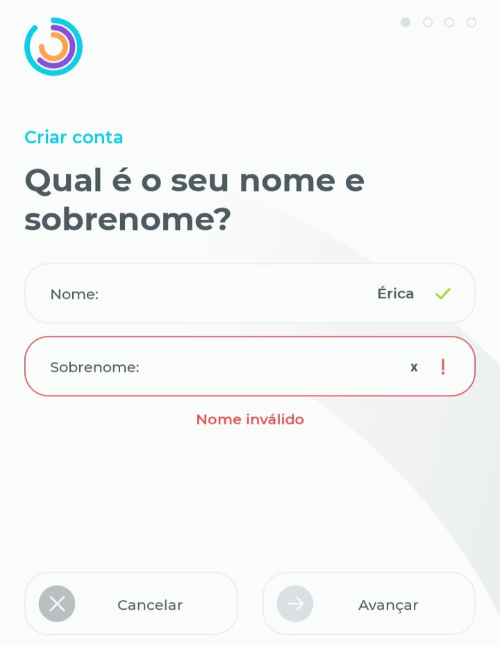 | 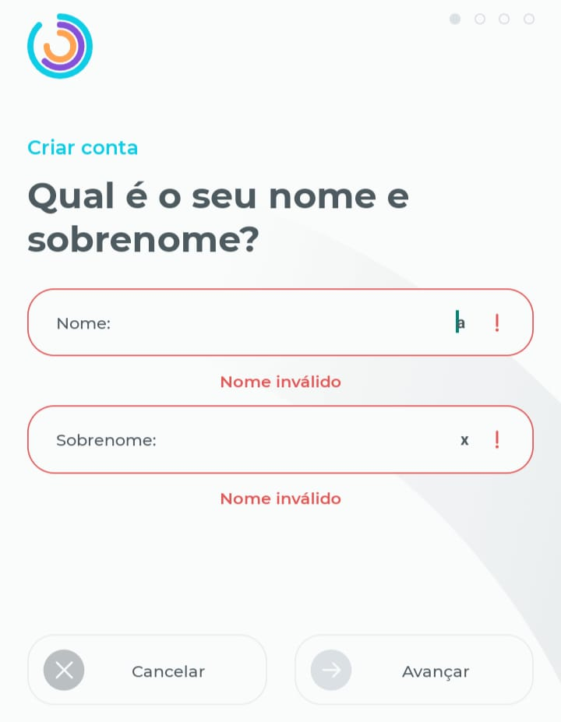
Label do campo Sobrenome está errada | 1. Estar conectado à Internet. 2. Ter o aplicativo da Kinvo instalado no seu celular. 3. Abrir o aplicativo. 4. Clicar no botão Criar Conta no canto inferior esquerdo. | 1. Clicar no campo Sobrenome e digitar: +2 ou 2x | O campo fica todo selecionado com Vermelho e uma label aparece logo abaixo com os dizeres: O sobrenome não pode ter caracter especial | O campo fica todo selecionado com Vermelho e uma label aparece logo abaixo com os dizeres: O nome não pode ter caracter especial | Not passed | 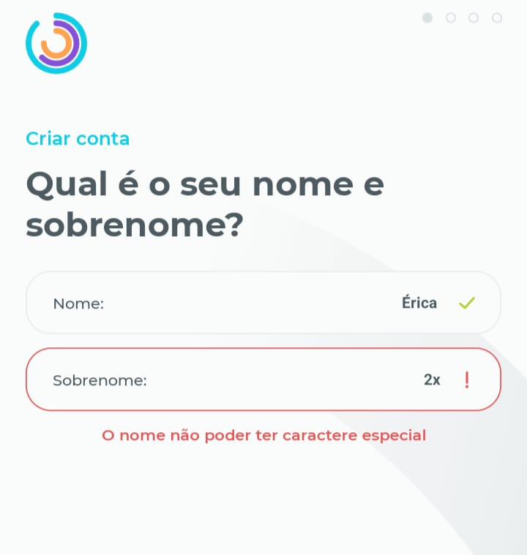
Não há validação do email com caracteres especiais nem com números | 1. Estar conectado à Internet. 2. Ter o aplicativo da Kinvo instalado no seu celular. 3. Abrir o aplicativo. 4. Clicar no botão Criar Conta no canto inferior esquerdo. 5. Preencher o campo Nome com: Teste 6. Preencher o campo Sobrenome como: Teste 7. Clicar em Avançar | 1. No campo Email, inserir: a*@sjs.com email@s 123@123.com t@t.t | Uma mensagem informando que o email é inválido deveria ser mostrado e o campo Avançar não deveria ser habilitado. O comportamento deveria ser o mesmo do sistema Web, onde há uma validação de email mais rígida. | Botão avançar foi habilitado e o usuário criado. | Not passed | 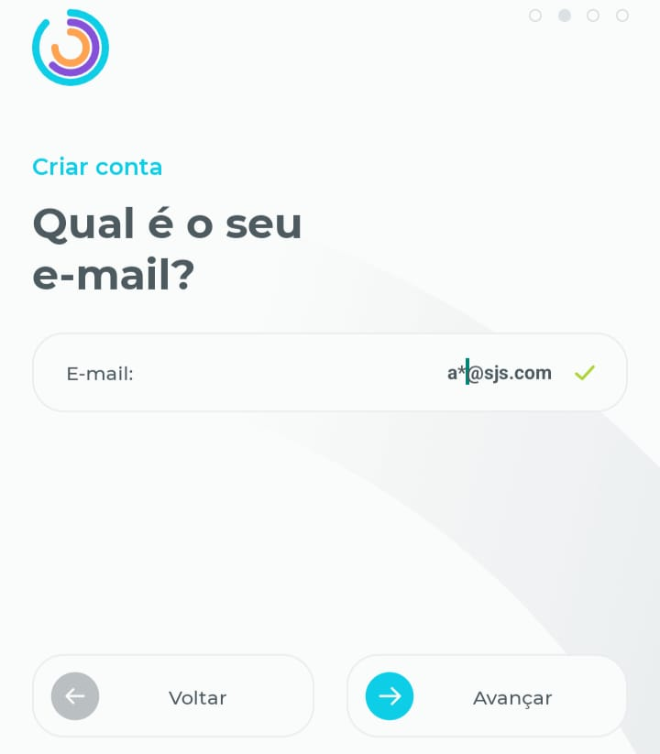 | 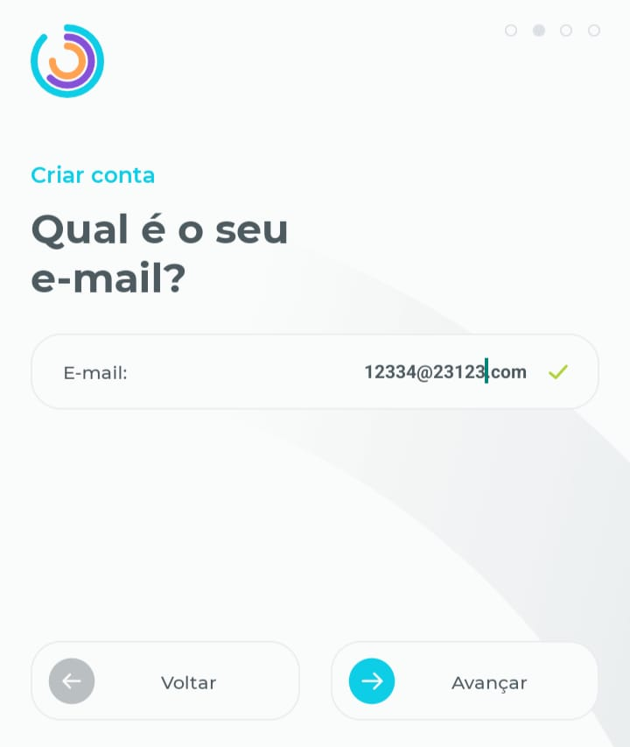 | 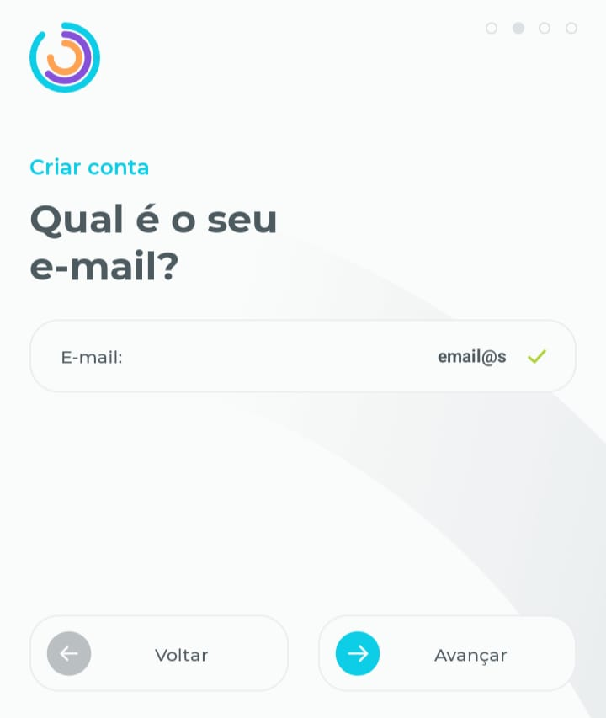 | 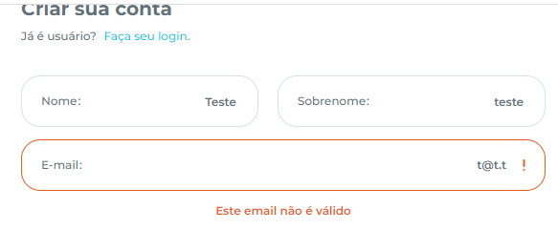
Sugestão: Cor dos botões Voltar, Cancelar e Trocar Conta poderia ser mais intensa | 1. Estar conectado à Internet. 2. Ter o aplicativo da Kinvo instalado no seu celular. 3. Abrir o aplicativo. 4. Clicar no botão Criar Conta no canto inferior esquerdo. | 1. Navegar pelas telas de cadastro (Nome, email, senha, etc) e pela tela de Login | Os botões Voltar, Cancelar e Trocar Conta parecem estar desabilitado em todas a telas em que aparecem. | Tanto o botão Voltar quanto o Cancelar e Trocar Conta parecem estar desabilitados. Eles poderiam ter uma cor mais intensa ou uma cor roxa (como em Criar Conta na tela de Login). | Sugestão | 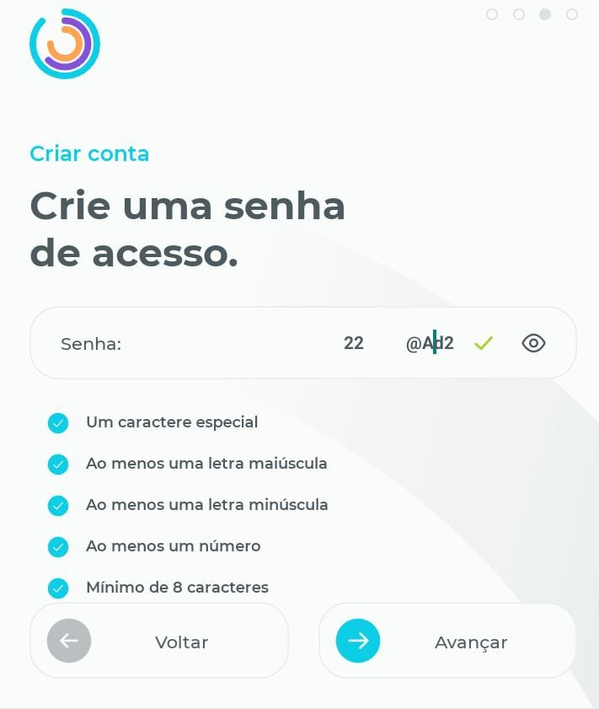 | 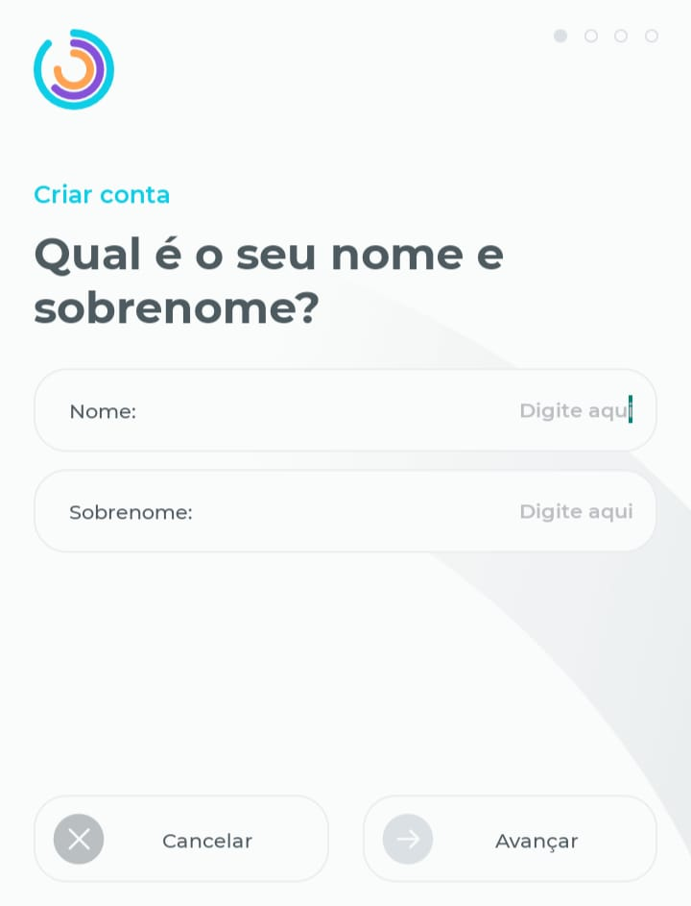 | 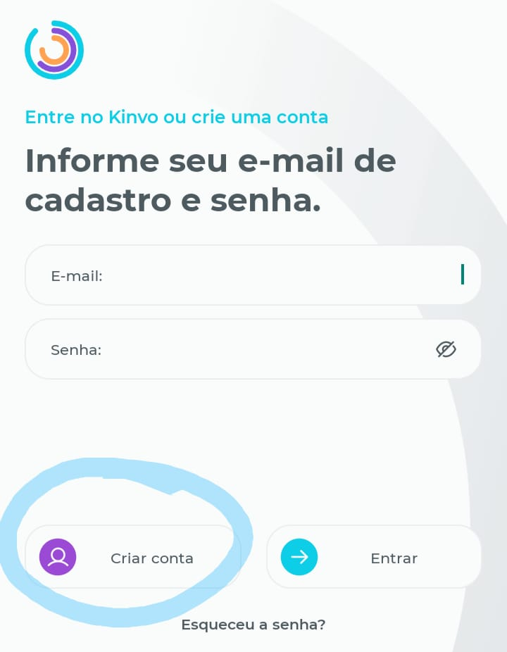 | 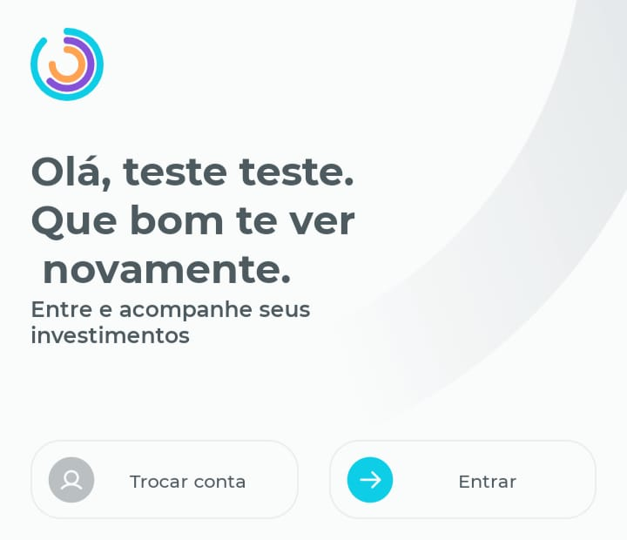
Sugestão: Logout do sistema não é intuitivo tanto no App quanto na Web | 1. Estar conectado à Internet. 2. Ter o aplicativo da Kinvo instalado no seu celular. 3. Abrir o aplicativo. 4. Logar na conta | 1. Clicar no icone de Conta no canto inferior direito. 2. Rodar a tela de Conta para baixo até encontrar o botão Logout. | O botão logout poderia estar mais a mostra ou ser mais intuitivo do que ter que entrar na conta de usuário para se deslogar | Não levei muito tempo para encontrar o logout e talvez não seja algo desejável para os usuários no dia a dia, mas fica aqui uma sugestão. | Sugestão

